Задание 3
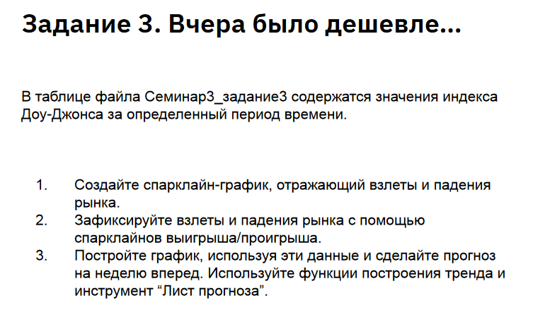
Дата | Индекс Доу-Джонса
2010-01-04 | 10583.96
2010-01-05 | 10572.02
2010-01-06 | 10573.68
2010-01-07 | 10606.86
2010-01-08 | 10618.19
2010-01-11 | 10663.99
2010-01-12 | 10627.26
2010-01-13 | 10680.77
2010-01-14 | 10710.55
2010-01-15 | 10609.65
2010-01-19 | 10725.43
2010-01-20 | 10603.15
2010-01-21 | 10389.88
2010-01-22 | 10172.98
2010-01-25 | 10196.86
2010-01-26 | 10194.29
2010-01-27 | 10236.16
2010-01-28 | 10120.46
2010-01-29 | 10067.33
2010-02-01 | 10185.53
2010-02-02 | 10296.85
2010-02-03 | 10270.55
2010-02-04 | 10002.18
2010-02-05 | 10012.23
2010-02-08 | 9908.39
2010-02-09 | 10058.64
2010-02-10 | 10038.38
2010-02-11 | 10144.19
2010-02-12 | 10099.14
2010-02-16 | 10268.81
2010-02-17 | 10309.24
2010-02-18 | 10392.9
2010-02-19 | 10402.35
2010-02-22 | 10383.38
2010-02-23 | 10282.41
2010-02-24 | 10374.16
2010-02-25 | 10321.03
2010-02-26 | 10325.26
2010-03-01 | 10403.79
2010-03-02 | 10405.98
2010-03-03 | 10396.76
2010-03-04 | 10444.14
2010-03-05 | 10566.2
2010-03-08 | 10552.52
2010-03-09 | 10564.38
2010-03-10 | 10567.33
2010-03-11 | 10611.84
2010-03-12 | 10624.69
2010-03-15 | 10642.15
2010-03-16 | 10685.98
2010-03-17 | 10733.67
2010-03-18 | 10779.17
2010-03-19 | 10741.98
2010-03-22 | 10785.89
2010-03-23 | 10888.83
2010-03-24 | 10836.15
2010-03-25 | 10841.21
2010-03-26 | 10850.36
2010-03-29 | 10895.86
2010-03-30 | 10907.42
2010-03-31 | 10856.63
2010-04-01 | 10927.07
2010-04-05 | 10973.55
2010-04-06 | 10969.99
2010-04-07 | 10897.52
2010-04-08 | 10927.07
2010-04-09 | 10997.35
2010-04-12 | 11005.97
2010-04-13 | 11019.42
2010-04-14 | 11123.11
2010-04-15 | 11144.57
2010-04-16 | 11018.66
2010-04-19 | 11092.05
2010-04-20 | 11117.06
2010-04-21 | 11124.92
2010-04-22 | 11134.29
2010-04-23 | 11204.28
2010-04-26 | 11205.03
2010-04-27 | 10991.99
2010-04-28 | 11045.27
2010-04-29 | 11167.32
2010-04-30 | 11008.61
2010-05-03 | 11151.83
2010-05-04 | 10926.77
2010-05-05 | 10868.12
2010-05-06 | 10520.32
2010-05-07 | 10380.43
2010-05-10 | 10785.14
2010-05-11 | 10748.26
2010-05-12 | 10896.91
2010-05-13 | 10782.95
2010-05-14 | 10620.16
2010-05-17 | 10625.83
2010-05-18 | 10510.95
2010-05-19 | 10444.37
2010-05-20 | 10068.01
2010-05-21 | 10193.39
2010-05-24 | 10066.57
2010-05-25 | 10043.75
2010-05-26 | 9974.45
2010-05-27 | 10258.99
2010-05-28 | 10136.63
2010-06-01 | 10024.02
2010-06-02 | 10249.54
2010-06-03 | 10255.28
2010-06-04 | 9931.97
2010-06-07 | 9816.49
2010-06-08 | 9939.98
2010-06-09 | 9899.25
2010-06-10 | 10172.53
2010-06-11 | 10211.07
2010-06-14 | 10190.89
2010-06-15 | 10404.77
2010-06-16 | 10409.46
2010-06-17 | 10434.17
2010-06-18 | 10450.64
2010-06-21 | 10442.41
2010-06-22 | 10293.52
2010-06-23 | 10298.44
2010-06-24 | 10152.8
2010-06-25 | 10143.81
2010-06-28 | 10138.52
2010-06-29 | 9870.3
2010-06-30 | 9774.02
2010-07-01 | 9732.53
2010-07-02 | 9686.48
2010-07-06 | 9743.62
2010-07-07 | 10018.28
2010-07-08 | 10138.99
2010-07-09 | 10198.03
2010-07-12 | 10216.27
2010-07-13 | 10363.02
2010-07-14 | 10366.72
2010-07-15 | 10359.31
2010-07-16 | 10097.9
2010-07-19 | 10154.43
2010-07-20 | 10229.96
2010-07-21 | 10120.53
2010-07-22 | 10322.3
2010-07-23 | 10424.62
2010-07-26 | 10525.43
2010-07-27 | 10537.69
2010-07-28 | 10497.88
2010-07-29 | 10467.16
2010-07-30 | 10465.94
2010-08-02 | 10674.38
2010-08-03 | 10636.38
2010-08-04 | 10680.43
2010-08-05 | 10674.98
2010-08-06 | 10653.56
2010-08-09 | 10698.75
2010-08-10 | 10644.25

